Hoja1
MINISTERIO DE COMUNICACIONES, INFRAESTRUCTURA Y VIVIENDA
DIRECCION | PROVIAL |  |  | No. DE UNIDAD 009 |  | _______
FORMULARIO DE CONTROL RECEPCION Y ENTREGA DE VEHICULOS AUTOMOTORES

Piloto: |  |  |  |  | COPILOTO:
Nombre: |  |  |  |  | ACOMPAÑANTE
CHAPA: |  |  |  |  | DESTINO
FECHA: |  |  |  |  | KILOMETRAJE

Check List |  | SI | NO |  | DATOS DEL VEHICULO
Emblemas |  |  |  |  | Marca
Encendedor de cigarros |  |  |  |  | Linea
Camara Interior |  |  |  |  | Año
Antena de camara frontal |  |  |  |  | No. Placa
Antena de radio musical |  |  |  |  | Color
Llavero |  |  |  |  | BALIZAS |  | B | M
Placas |  |  |  |  | SONIDOS |  | B | M
Radio
Caja de accesorios metalica |  |  |  |  | Accesorios |  | SI | NO
Tapon de Gas |  |  |  |  | Llanta de Repuesto
Limpia Brisas |  |  |  |  | Llave de Ruedas/Chuchos
Control de Alarma |  |  |  |  | Tricket
Extintor |  |  |  |  | POLIZA DE VEHICULO
Triangulos/Conos |  |  |  |  | Defensa de tubo
Vidrios Electricos y/o manuales |  |  |  |  | OBSEVACIONES:
Luces
Neblineras
Jalador de faja
Marca de Bateria
Soporte de Bateria
 |  |  |  |  | Estado Fisico del vehiculo
Cantidad de Combustible |  |  |  |  | Lado Izquierdo
Inicial: |  |  | Final:
F
1/4
1/2
3/4
R
F
1/4
1/2
3/4
R

 |  |  |  |  | OBSERVACIONES

Lado derecho |  |  |  |  | Lado superior

OBSERVACIONES |  |  |  |  | OBSERVACIONES

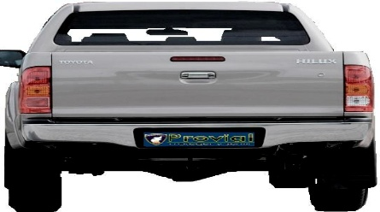
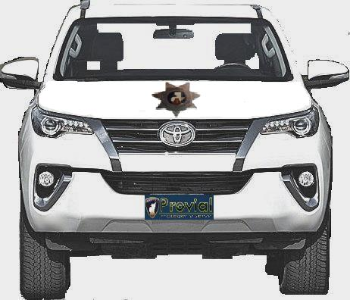
Lado tracero |  |  |  |  | Lado frontal

OBSERVACIONES |  |  |  |  | OBSERVACIONES

Al firmar el presente formulario acepto las siguientes responsabilidades: 1) Devolver el vehiculo en las mismas condiciones que me fue entregado. 2).Entregar el equipamiento basico completo como me fue entregado (conos, trafitoneles, extintor, triket,llanta de repuesto, llaves de perno o de cruz, fajas, cable para pasar corriente).

